Feuil1
Aliments + eau
BEC
PROVENTRICULE
GÉSIER
INTESTIN GRÈLE
FIENTES
(Fèces + Urine)
Urine
BILE
ENZYMES
Broyage
Poursuite de la digestion des protéines
JABOT
Humidification
Préhension de l'aliment
Mastication faible
Début de la digestion des protéines
Nutriments
+
eau
+
sels minéreaux
sang
Digestion
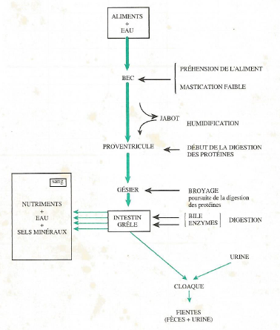

CLOAQUE

